แม่แตง - ปตร.ปากคลองซอย 7L-RMC
 | โครงการสอบเทียบอาคารชลประทาน
 | สำนักบริหารจัดการน้ำและอุทกวิทยา กรมชลประทาน
 | (งบประมาณเงินทุนหมุนเวียนเพื่อการชลประทาน ปี 2554)

1 | ข้อมูลทางกายภาพ
 | 1.1 ข้อมูลระบบส่งน้ำที่ตั้งของอาคาร
 | - ข้อมูลทั่วไปของอาคาร |  | ปตร.ปากคลองซอย 7L - RMC |  |  | อาคาร
 | - โครงการ |  | โครงการส่งน้ำและบำรุงรักษา แม่แตง
 | - ตำแหน่งที่ตั้ง กม. |  | 18+804.60 |  |  | คลองสายใหญ่
 | อำเภอ |  | แม่แตง |  |  | จังหวัด | เชียงใหม่
 | - พิกัด |  | N 2080300 |  | E 496100
 | - ลักษณะคลอง |  | ÿ คลองดิน |  | ÿ คลองดาดคอนกรีต

 | 1.2 ข้อมูลอาคาร
 | - ชื่ออาคาร
 | - ประเภทบาน ÿ ประตูระบายน้ำบานตรง (Sluice gate) |  |  |  |  |  | 1 | บาน
 |  |  | ขนาดบาน | เส้นผ่านศูนย์กลางท่อ |  |  | 1.00 | เมตร
 |  |  |  | สูง |  |  | - | เมตร
 | - ระดับพื้น Inlet |  |  |  |  |  | - | เมตร (ร.ท.ก.)
 | - ระดับพื้น Outlet |  |  |  |  |  | - | เมตร (ร.ท.ก.)
 | - ระดับพื้นธรณีอาคาร |  |  |  |  |  | 96.418 | เมตร (ร.ท.ก.)
 | - ปริมาณน้ำไหลผ่านสูงสุด |  |  |  |  |  | - | ลูกบาศก์เมตร/วินาที
 | - รัศมีความโค้งของบาน (สำหรับบานโค้ง) |  |  |  |  |  | - | เมตร

 | 1.3 รูปภาพอาคารชลประทาน
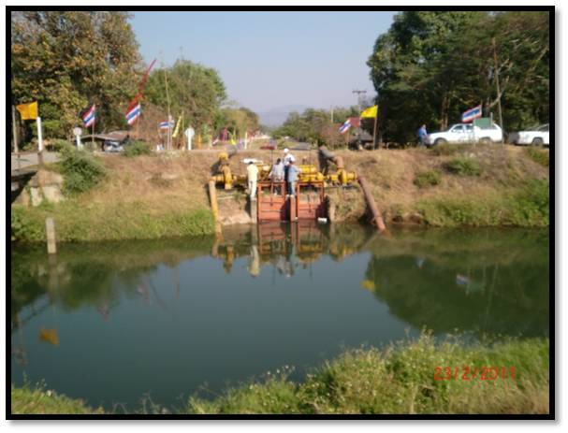

2 | ข้อมูลการสอบเทียบอาคารชลประทาน
 | ÿ ประตูระบายน้ำบานตรง (Sluice gate)
 | ÿ การไหลแบบจม (Submerged flow)
 | สูตรการคำนวนสอบเทียบอาคาร

 | เมื่อ | Q = ปริมาณน้ำผ่านอาคาร (ลบ.ม./วินาที)
 |  | Cs = สัมประสิทธิ์ปริมาณน้ำเมื่อการไหลเป็นแบบจม (Submerged Flow)
 |  | L = ความกว้างของช่องประตูระบาย (เมตร)
 |  | Hs = ระดับน้ำด้านท้ายประตู - ระดับธรณีประตู (เมตร)
 |  | ∆H = ระดับน้ำด้านหน้าประตู - ระดับด้านท้ายประตู (เมตร)
 |  | g = ความเร่งเนื่องจากแรงโน้มถ่วง (เมตร/วินาที)
 |  | Go = การเปิดบาน (เมตร)

ที่ | ระดับน้ำ | ระดับน้ำ | ∆H |  | Hs | ระยะเปิดบาน | Q | Hs/Go | Cs
 | ด้านเหนือน้ำ | ด้านท้ายน้ำ |  |  |  | (Go)
 | ม.(รทก./รสม.) | ม.(รทก./รสม.) |  |  |  | ม. | ลบ.ม./วินาที
1 | 99.90 | 97.13 | 2.77 | 7.3721 | 0.7120 | 0.20 | 0.194 | 3.560 | 0.037
2 | 99.90 | 97.36 | 2.54 | 7.0594 | 0.9420 | 0.40 | 1.060 | 2.355 | 0.159
3 | 99.93 | 97.58 | 2.35 | 6.7902 | 1.1620 | 0.60 | 2.196 | 1.937 | 0.278
4 | 99.93 | 97.73 | 2.20 | 6.5699 | 1.3120 | 0.80 | 3.157 | 1.640 | 0.366
5 | 99.93 | 97.83 | 2.10 | 6.4189 | 1.4120 | 1.00 | 3.476 | 1.412 | 0.384

สอบเทียบอาคาร ปตร.ปากคลองซอย 7L - RMC โครงการ ส่งน้ำและบำรุงรักษา แม่แตง

3 | ข้อมูลการเปิดบานในระดับต่างๆ

ที่ | ระดับน้ำ | ระดับน้ำ | Hs | ∆H | ระยะเปิดบาน | Hs/Go | Cs | ปริมาณน้ำไหลผ่าน
 | ด้านเหนือน้ำ | ด้านท้ายน้ำ |  |  | (Go)
 | ม.(รทก./รสม.) | ม.(รทก./รสม.) |  |  | ม. |  |  | ลบ.ม./วินาที
1 | 99.90 | 97.13 | 0.71 | 2.77 | 0.20 | 3.560 | 0.019 | 0.1001
2 | 99.90 | 97.36 | 0.94 | 2.54 | 0.40 | 2.355 | 0.057 | 0.3764
3 | 99.93 | 97.58 | 1.16 | 2.35 | 0.60 | 1.937 | 0.095 | 0.7473
4 | 99.93 | 97.73 | 1.31 | 2.20 | 0.80 | 1.640 | 0.147 | 1.2646
5 | 99.93 | 97.83 | 1.41 | 2.10 | 1.00 | 1.412 | 0.218 | 1.9718

หมายเหตุ สามารถนำไปใช้คำนวณในการยกบานระบายที่ระดับต่างๆ โดยป้อนข้อมูลระดับด้านเหนือน้ำและระดับที่ต้องการยกบาน
 | จะสามารถทราบปริมาณน้ำไหลผ่านอาคารได้ (กรอกข้อมูลในช่องว่างเท่านั้น ยกเว้นช่องสีทึบ)

